A-DAPT Blueprint
A-DAPT Blueprint
 |  | THEME: | EPIC: | FEATURE: | STORY:
 |  | DESIGNED BY: | DATE: | NOTE:
User Story: | As a student, i want to check on my final exam dates so that i can plan ahead
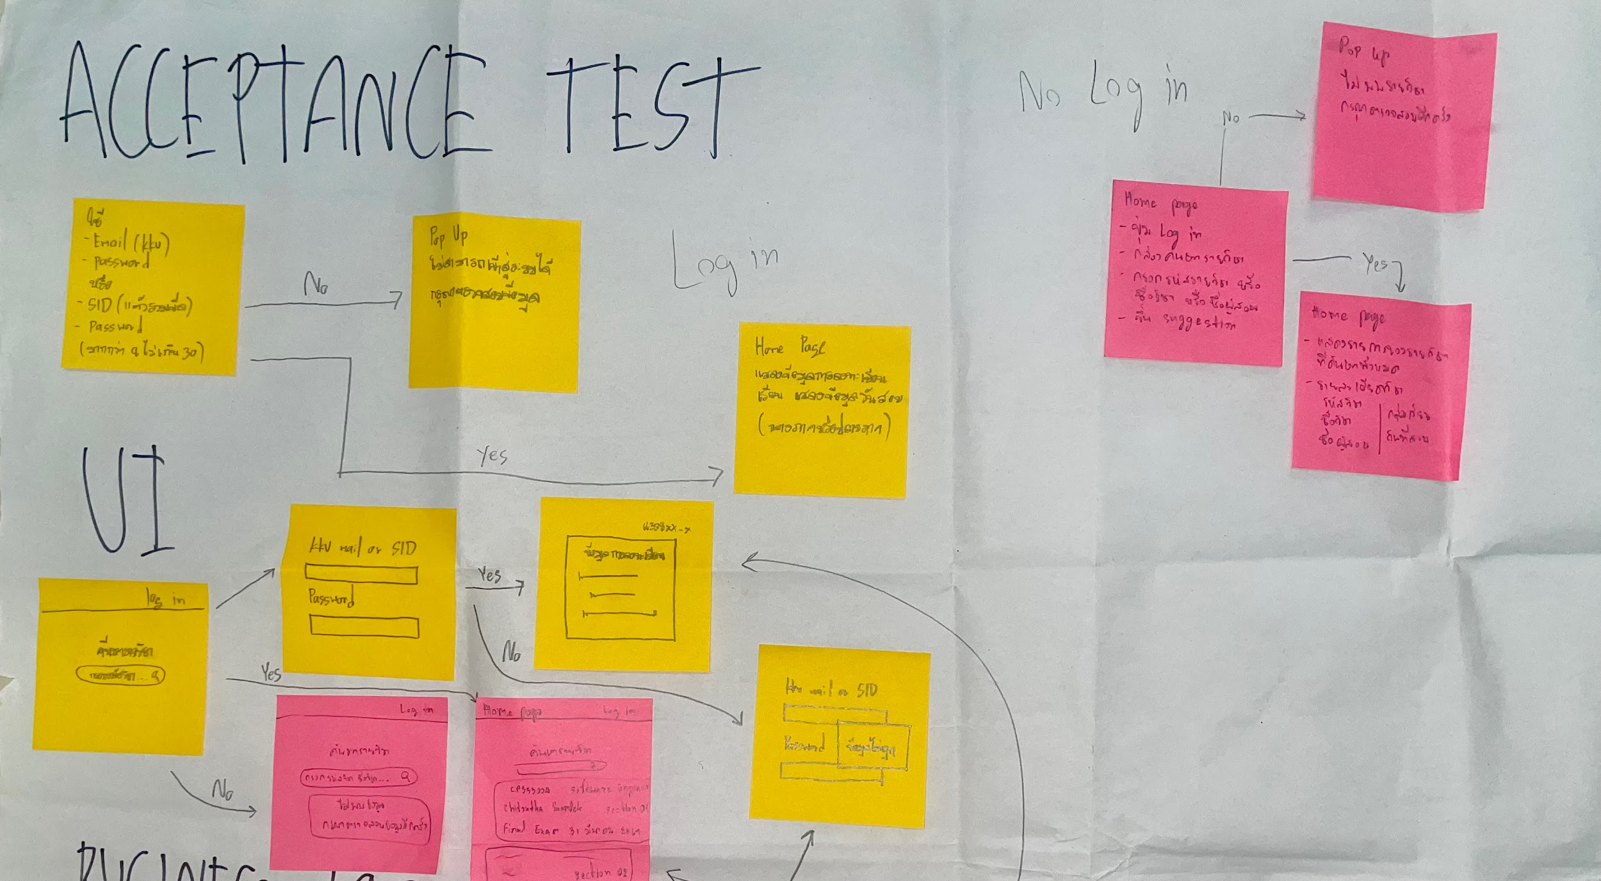
CUSTOMER VISIBLE | ACCEPTANCE TEST

พร้อมแสดงในรูปแบบปฏิทิน
 | USER INTERFACE (UI)

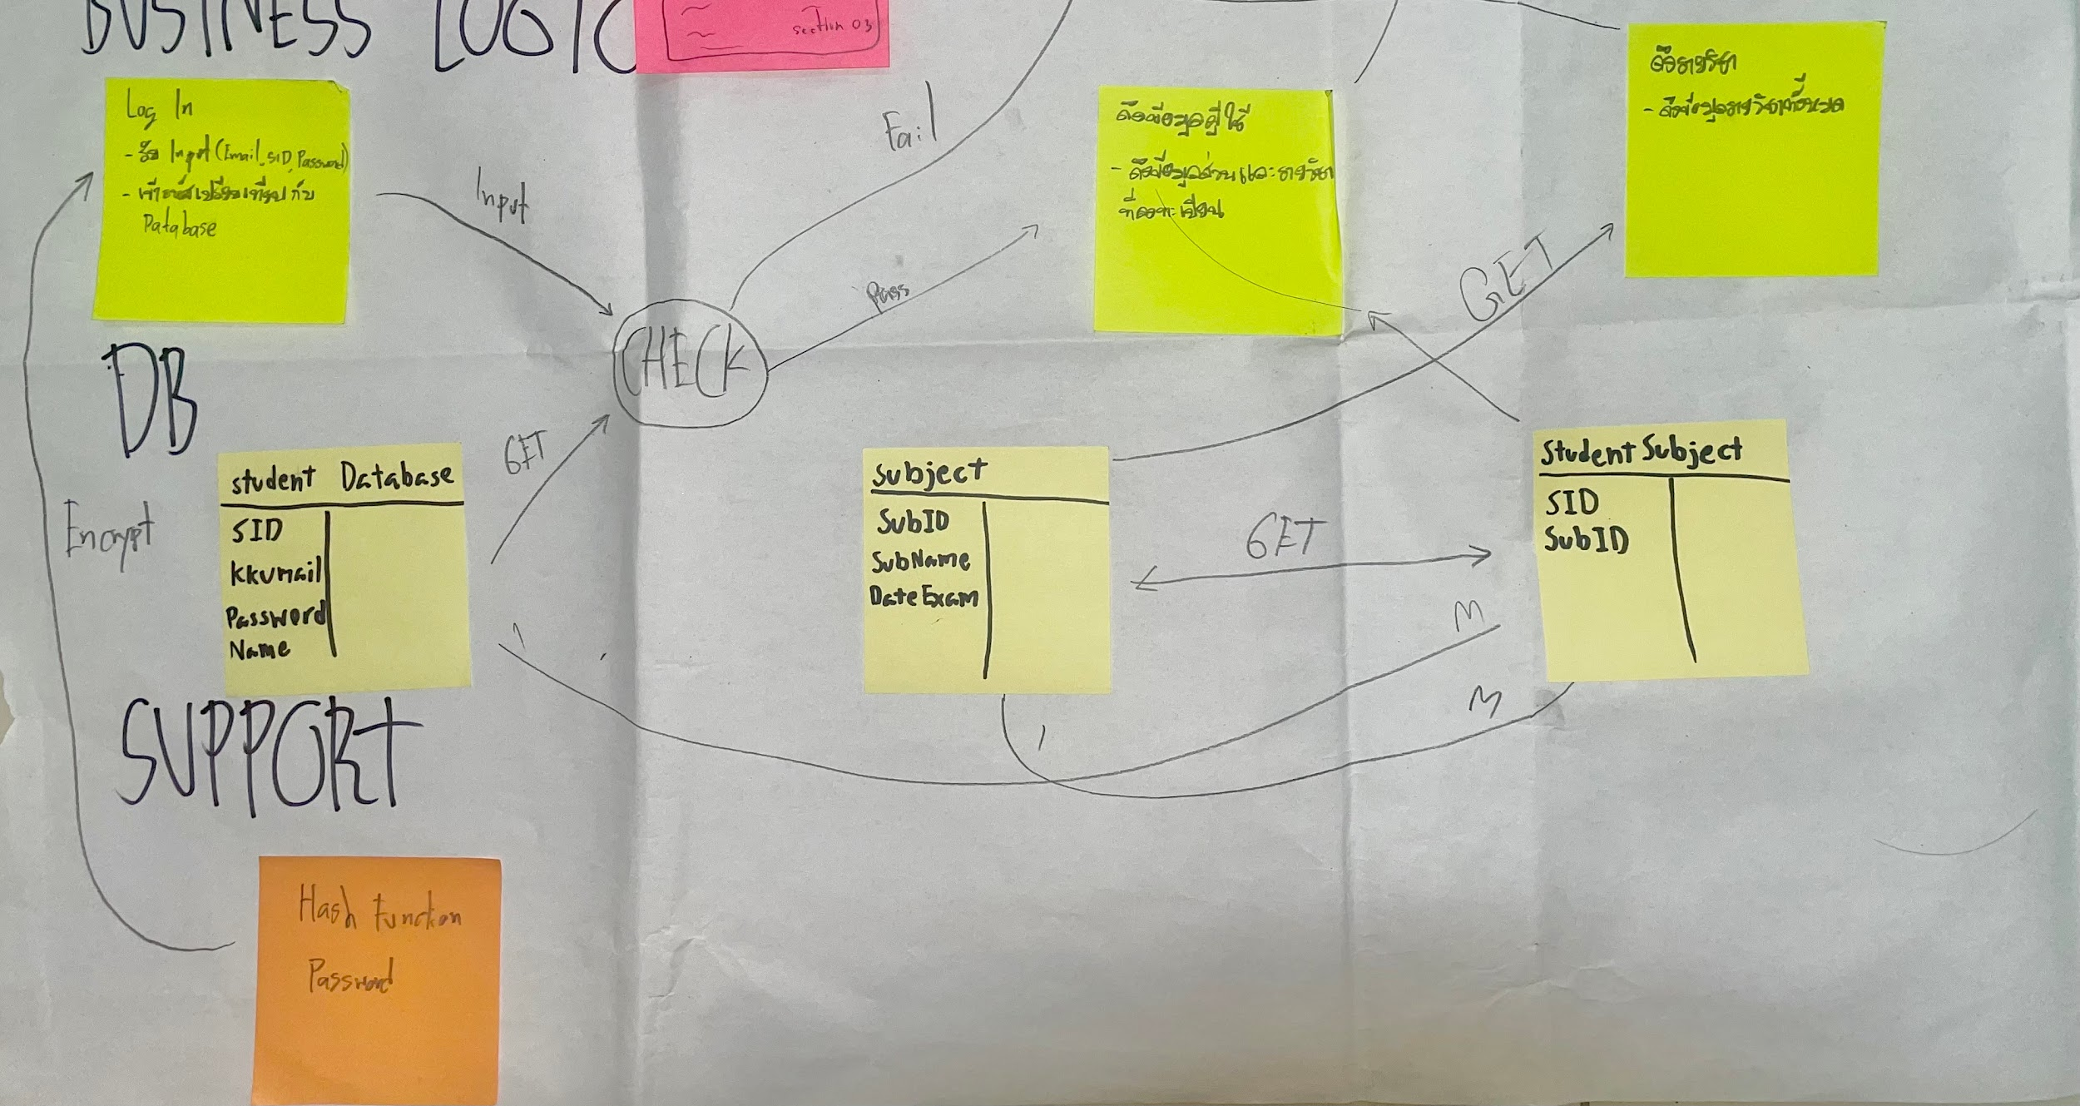
If (รหัสวิชาที่ค้น มีในฐานข้อมูลนศ.) : แสดงรายละเอียดวิชารวมถึงวันสอบ
Else : แสดงข้อความ “ไม่พบข้อมูล กรุณาตรวจสอบข้อมูลอีกครั้ง”
CUSTOMER INVISIBLE | BUSINESS LOGIC

 | DATABASE

 | SUPPORT

